13 平均年齢
 | 13 平均年齢

 | 時点 2025(R7)年4月1日（毎年） |  |  |  |  |  |  | 平 均 値 |  |  |  | 51.5
 | 単位 歳 |  |  |  |  |  |  | 標準偏差 |  |  |  | 4.3
 | 市町村名 | 指標 | 順位 |  | #REF! | 備考 | 市町村名 | 指標 | 順位 |  | #REF! | 備考

 | 千葉県 | 47.9 |  | － |  |  | 八街市 | 51.2 |  | 28
 | 千葉市 | 47.6 |  | 41 |  |  | 印西市 | 44.7 |  | 52
 | 銚子市 | 55.4 |  | 11 |  |  | 白井市 | 48.4 |  | 40
 | 市川市 | 45.2 |  | 51 |  |  | 富里市 | 48.5 |  | 39
 | 船橋市 | 46.2 |  | 48 |  |  | 南房総市 | 58.4 |  | 3
 | 館山市 | 54.7 |  | 12 |  |  | 匝瑳市 | 53.2 |  | 21
 | 木更津市 | 47.5 |  | 43 |  |  | 香取市 | 53.8 |  | 19
 | 松戸市 | 47.3 |  | 44 |  |  | 山武市 | 53.5 |  | 20
 | 野田市 | 49.3 |  | 37 |  |  | いすみ市 | 56.0 |  | 9
 | 茂原市 | 51.9 |  | 26 |  |  | 大網白里市 | 51.7 |  | 27
 | 成田市 | 45.4 |  | 50 |  |  | 酒々井町 | 50.3 |  | 33
 | 佐倉市 | 51.0 |  | 29 |  |  | 栄町 | 54.7 |  | 12
 | 東金市 | 50.4 |  | 31 |  |  | 神崎町 | 53.1 |  | 22
 | 旭市 | 50.2 |  | 34 |  |  | 多古町 | 54.1 |  | 17
 | 習志野市 | 46.1 |  | 49 |  |  | 東庄町 | 54.6 |  | 15
 | 柏市 | 46.7 |  | 45 |  |  | 九十九里町 | 56.4 |  | 8
 | 勝浦市 | 58.2 |  | 4 |  |  | 芝山町 | 53.0 |  | 24
 | 市原市 | 49.5 |  | 36 |  |  | 横芝光町 | 53.0 |  | 24
 | 流山市 | 43.8 |  | 53 |  |  | 一宮町 | 50.4 |  | 31
 | 八千代市 | 46.6 |  | 46 |  |  | 睦沢町 | 54.7 |  | 12
 | 我孫子市 | 49.9 |  | 35 |  |  | 長生村 | 53.1 |  | 22
 | 鴨川市 | 53.9 |  | 18 |  |  | 白子町 | 55.7 |  | 10
 | 鎌ケ谷市 | 48.6 |  | 38 |  |  | 長柄町 | 57.0 |  | 6
 | 君津市 | 51.0 |  | 29 |  |  | 長南町 | 57.8 |  | 5
 | 富津市 | 54.6 |  | 15 |  |  | 大多喜町 | 56.7 |  | 7
 | 浦安市 | 43.6 |  | 54 |  |  | 御宿町 | 61.1 |  | 1
 | 四街道市 | 47.6 |  | 41 |  |  | 鋸南町 | 59.7 |  | 2
 | 袖ケ浦市 | 46.6 |  | 46

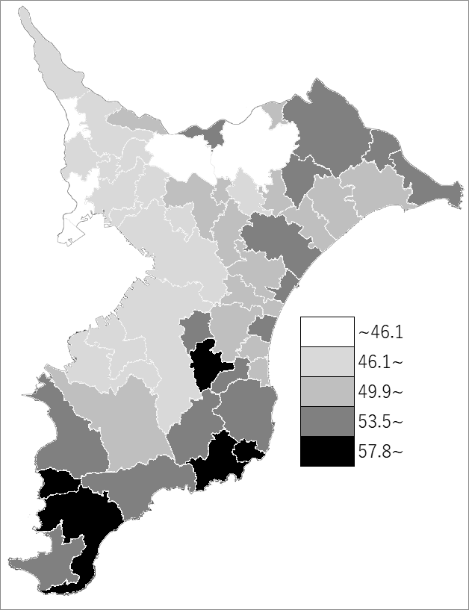
 | 千葉県の推移
令和3年 | 47.1
令和4年 | 47.4
令和5年 | 47.6
令和6年 | 47.8
令和7年 | 47.9

《備 考》 ・資料出所 統計課「千葉県年齢別・町丁字別人口」

